Sheet1
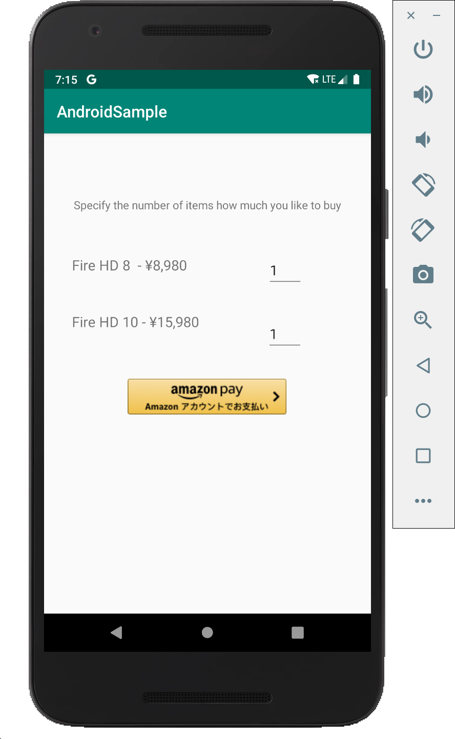
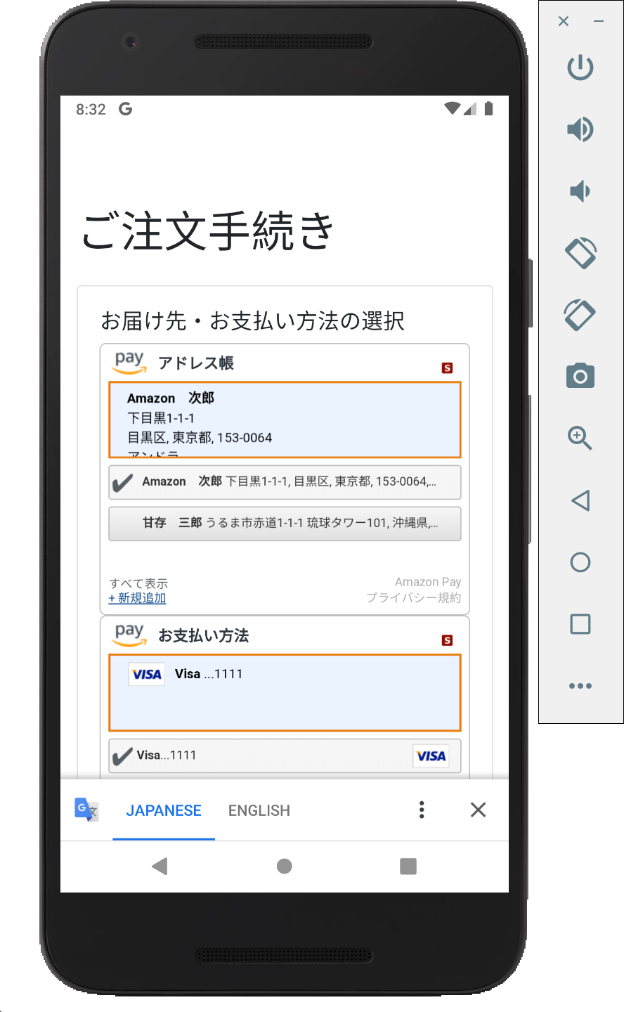
MainActivity |  |  |  |  | NativeActivity
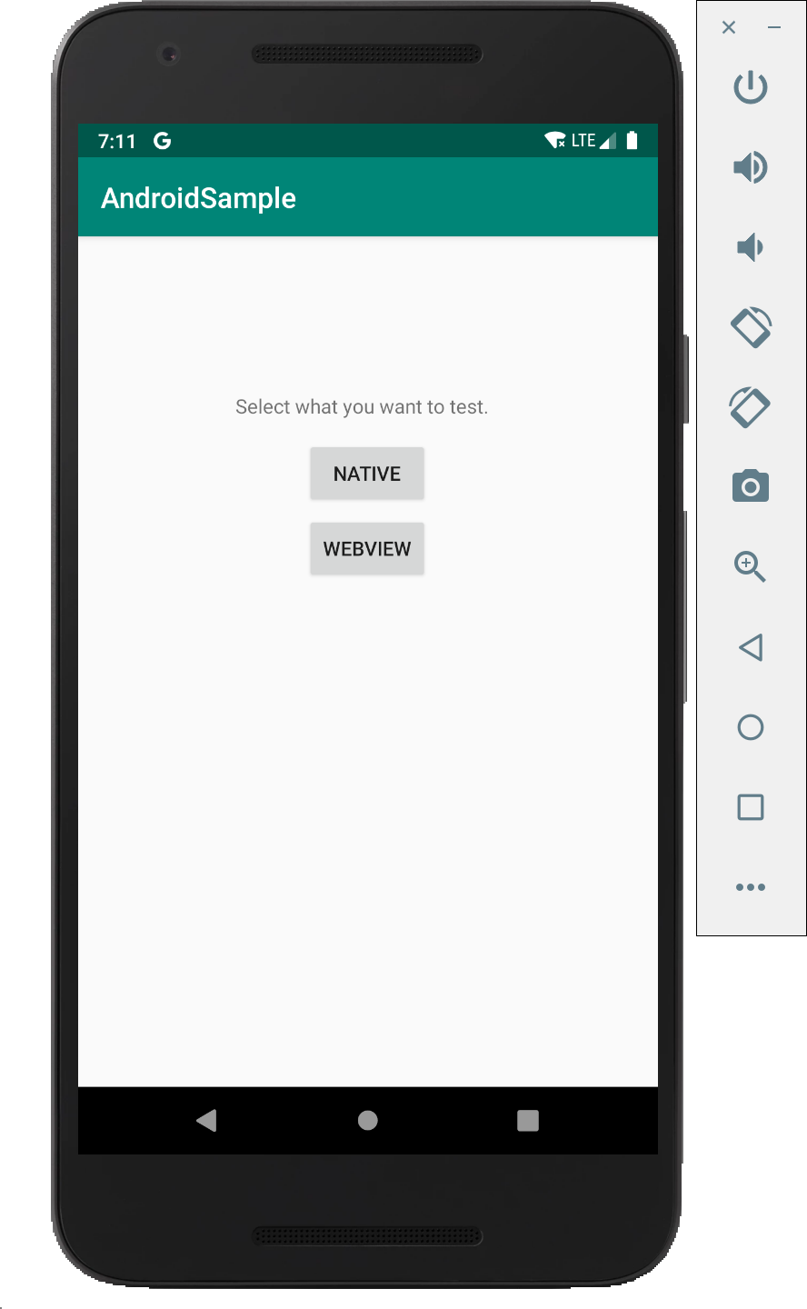
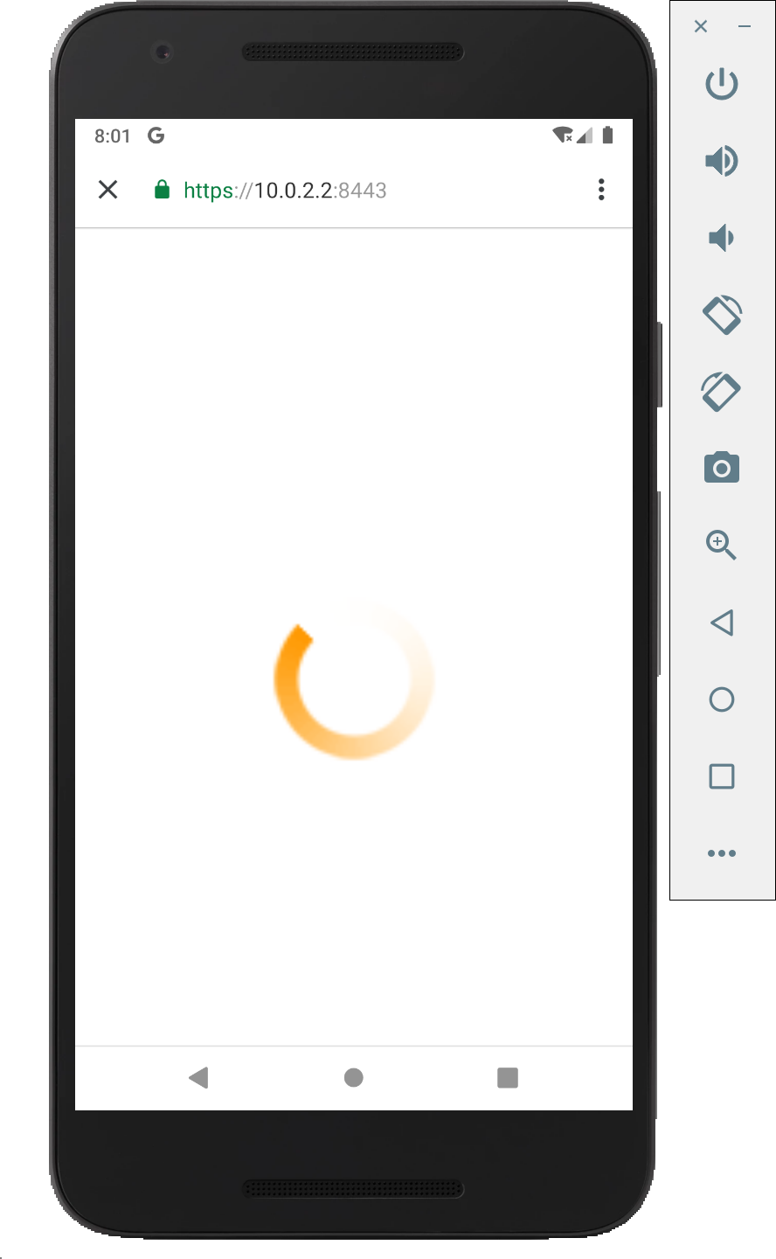
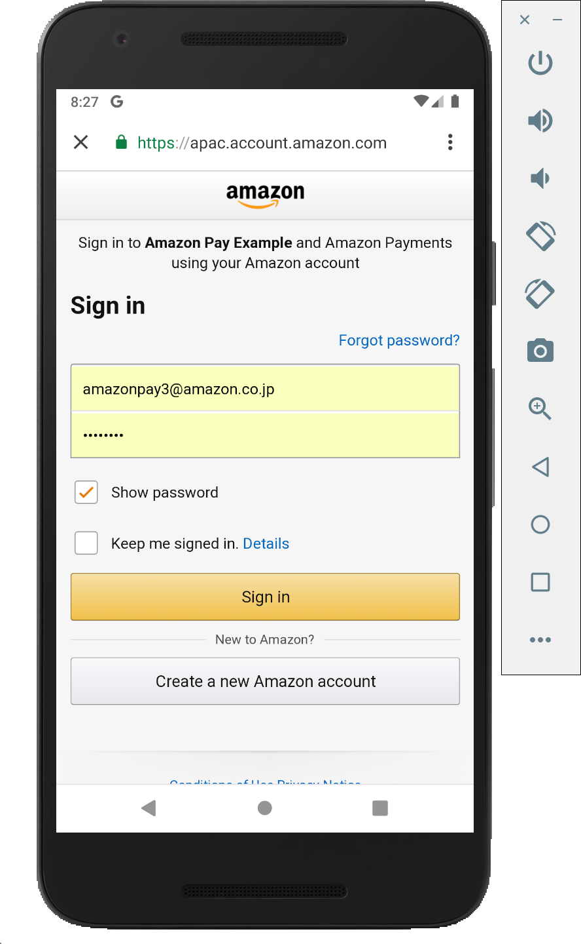

ApayController#button
&
button.html
ApayController#confirm_order
&
confirm_order.html

 |  |  |  |  |  |  |  |  |  |  |  |  |  |  | redirect to:
 |  |  | [NATIVE]をClick |  |  |  |  |  |  |  |  |  |  |  | https://10.0.2.2/confirm_order

 |  |  |  |  |  |  |  | 擬似AmazonPayボタン
 |  |  |  |  |  |  |  | をClick

 |  |  |  |  |  |  |  |  |  |  | https://10.0.2.2/button?token=${token}
 |  |  |  |  |  |  |  |  |  |  |  | にアクセス

Chrome Custome Tabs

 |  |  |  |  |  |  |  |  |  |  |  |  |  |  |  | 画面起動時 & アドレスWidgetで
 |  |  |  | 画面起動時 & |  |  |  |  |  |  |  |  |  |  |  |  | 住所変更時 | 送料を
 |  |  |  | Fire HD8 or Fire HD10の |  |  |  |  |  |  |  |  |  |  |  |  |  | 更新
ApayRestController#calcPostage
 |  |  |  | 購入数を変更時
ApayRestController#registerOrder
ApayController#purchase
&
purchase.html
 |  |  |  |  |  |  |  |  |  |  |  |  | 裏で本物のAmazonPayボタンを読み込み、 | 送料を更新
 |  |  |  |  |  |  |  |  |  |  |  |  | redirect先に https://10.0.2.2/confirm_order
 | [WEBVIEW]をClick |  |  |  |  |  |  |  |  |  |  |  | を指定して、Click。

DatabaseMock
&
CacheMock
 |  |  |  |  |  | 受注Object | 受注Objectアクセス用のtoken
 |  |  |  |  |  | の保存 |  |  |  |  |  |  |  |  |  |  |  |  |  | thanks_host, thanks_schemaに対して
 |  |  |  |  |  |  |  |  |  |  |  |  |  |  |  |  |  |  |  | intent を送信

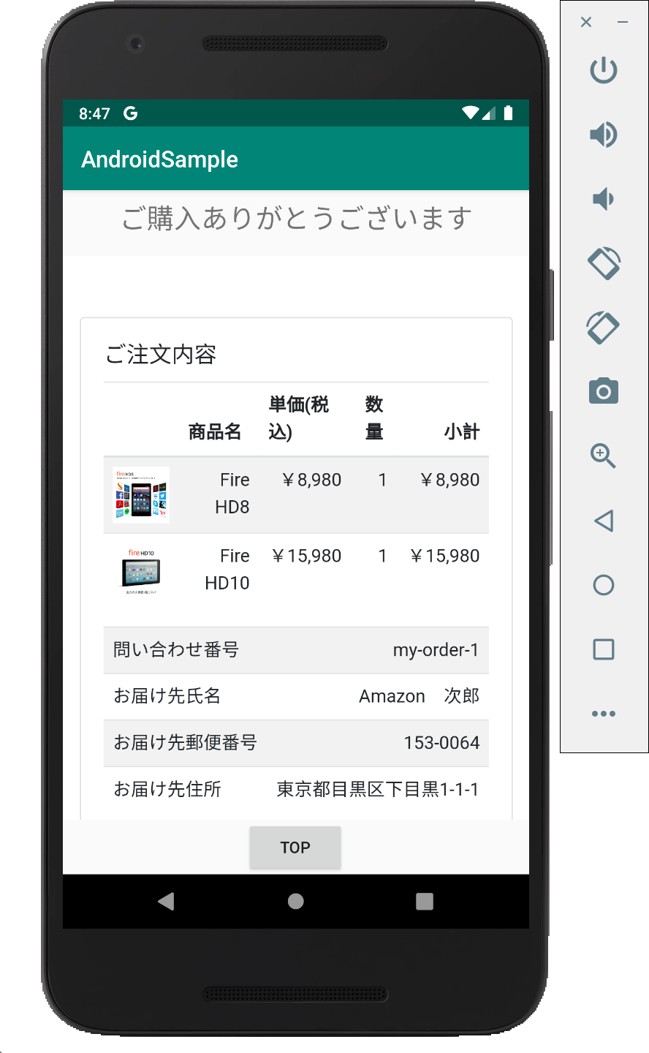
ApayController#createOrder
&
cart.html
 |  | https://10.0.2.2/order.html |  |  |  |  |  |  |  |  |  |  |  |  |  |  |  |  | ThanksActivity
 |  | にアクセス
 |  |  |  |  |  |  |  | 受注Object
 |  |  |  |  |  |  |  | の保存
WebView
 |  |  |  |  |  |  |  | 受注Objectアクセス用のtoken

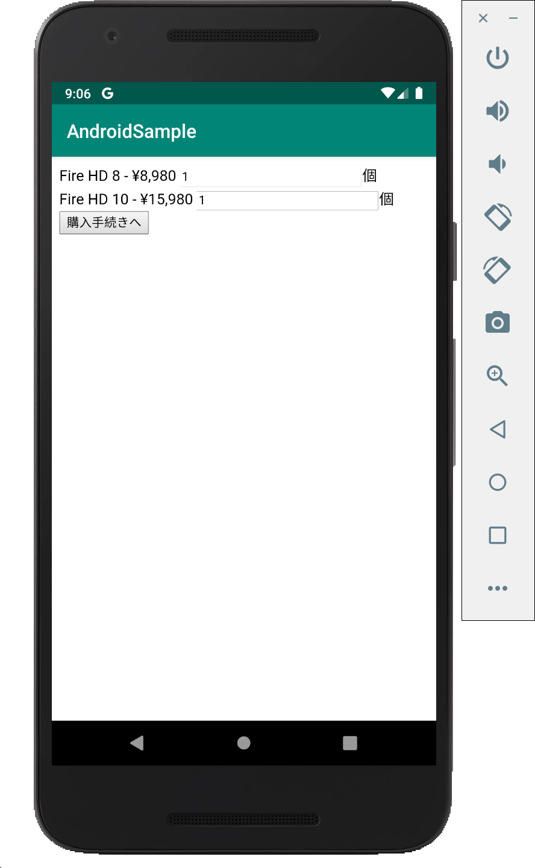
WebView
WebView
WebView

ApayController#thanks
&
thanks.html

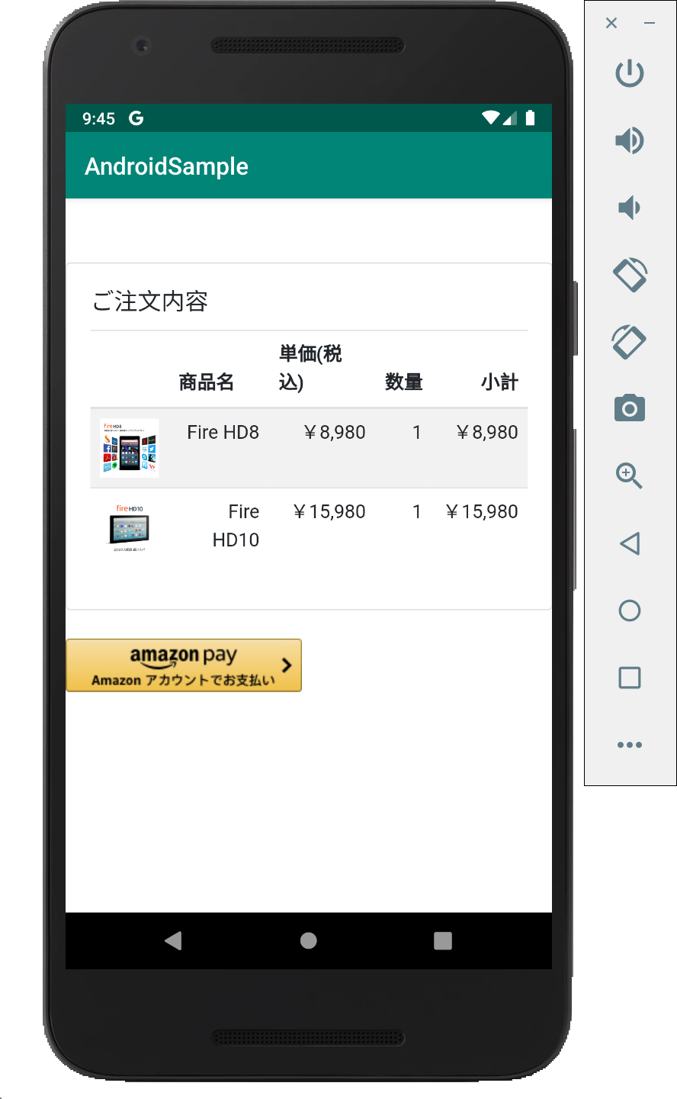
 |  |  |  |  |  |  |  |  |  | amazon_pay_host, amazon_pay_schemaに対して
 |  |  |  |  |  |  |  |  |  | intent を送信
AmazonPayActivity
 |  |  | [購入手続きへ]ボタン |  |  |  |  |  | 擬似AmazonPayボタン
 |  |  | Click |  |  |  |  |  | をClick

